例_既存設備写真（個別写真）
個別写真を取り込む台紙です。
※全事業者が使用する台紙です。
【台紙】 |  |  |  |  |  |  |  | 申請書番号 |  | KS- | 1234567890123

既存設備写真（個別写真） |  |  |  |  |  |  |  | 設備区分 |  | 高効率照明

「申請書番号」「設備区分」を入力する。
ポータル出力の「既存設備写真 提出一覧」から転記すること。
・No. ・ 製品名 ・ 型番
 |  | ・ポータルから出力した「既存設備写真提出一覧」のNo．、製品名、型番を下記に転記すること。
 |  | ・撮影位置図面を参照し、貼付ける写真の撮影位置を転記すること。
 | No. |  | 1 |  | 製品名 | ベースライト | 型番 |  | GH-1000XW

個別写真を貼付する。
 | 撮影位置 |  |  | 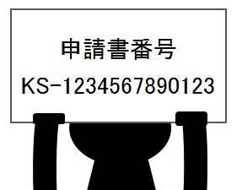

 | S1

「撮影位置」を入力する。

 | No. |  |  |  | 製品名 |  | 型番

 | 撮影位置 |  |  | 【必須】 ①既存設備の個別写真を貼付 ※既存設備1台がはっきり写るように撮影する 【作成方法】 ・撮影した写真の画像データをPCに取り込み、本台紙に貼付ける ↓ ・撮影位置図面に記載した「撮影位置」を左の枠に記載する

例_既存設備写真（全台数写真）
全台数写真を取り込む台紙です。
【台紙】 |  |  |  |  |  |  |  | 申請書番号 |  | KS- | 1234567890123

既存設備写真（全台数写真） |  |  |  |  |  |  |  | 設備区分 |  | 高効率照明

「申請書番号」「設備区分」を入力する。
※写真にて台数が確認しづらい場合、対象設備に丸印等をつけて
何台設置さているかをわかりやすく示してください。
申請書番号
KS-1234567890123
1-①
1-②
1-③
1-④
1-⑤
1-⑦
1-⑩
1-⑧
1-⑨
1-⑪
1-⑫
1-⑥
以下理由により、何台設置されているかわかりづらい。
・設備が小さく写っている。
・設備が連なって設置されている。
⇒ 枝番＋丸印を記載
 |  | ・ポータルから出力した「既存設備写真提出一覧」のNo．、製品名、型番を下記に転記すること。
 |  | ・撮影位置図面を参照し、貼付ける写真の撮影位置・枝番の範囲を転記すること。
 |  | また、写真内の設備に対し台数確認ができるよう枝番を付すること。
 | No. |  | 1 |  | 製品名 | ベースライト | 型番 |  | GH-1000XW
ポータル出力の「既存設備写真 提出一覧」から転記すること。
・No. ・ 製品名 ・ 型番

全台数写真を貼付する。
申請書番号
KS-1234567890123
 | 撮影位置
1-③
1-①
1-②
 | Ｓ2

1-⑤
1-④

 | 枝番の範囲
枝番を付する。
 | 1-①～⑤

「撮影位置」
「枝番の範囲」を入力する。

 | No. |  |  |  | 製品名 |  | 型番

 | 撮影位置 |  |  | 【同一設備が2台以上ある場合必須】 ②既存設備の全台数写真を貼付 ※全台写真が１枚に納まらない場合は複数枚貼付ける 【作成方法】 ・撮影した写真の画像データをPCに取り込み、本台紙に貼付ける ↓ ・撮影位置図面に記載した「撮影位置」・「枝番」の範囲を左の枠に記載する

 | 枝番の範囲

フォーマット_既存設備写真（個別写真）
個別写真を取り込む台紙です。提出すべき写真の枚数に応じて、台紙をコピーして使用してください。
※全事業者が使用する台紙です。
【台紙】 |  |  |  |  |  |  |  | 申請書番号 |  | KS-

既存設備写真（個別写真） |  |  |  |  |  |  |  | 設備区分

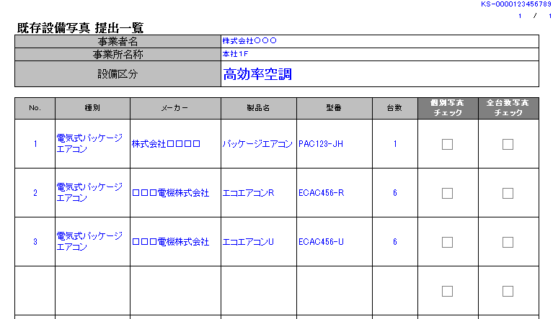
※ポータルから出力した「既存設備写真 提出一覧」の
No．、製品名、型番と一致させてください。
 |  | ・ポータルから出力した「既存設備写真提出一覧」のNo．、製品名、型番を下記に転記すること。
 |  | ・撮影位置図面を参照し、貼付ける写真の撮影位置を転記すること。
 | No. |  |  |  | 製品名 |  | 型番
 |  |  | ↑No.が未入力です |  |  | ↑製品名が未入力です |  |  | ※型番がある場合は必ず入力して下さい

 | 撮影位置 |  |  | 【必須】 ①既存設備の個別写真を貼付 ※既存設備1台がはっきり写るように撮影する 【作成方法】 ・撮影した写真の画像データをPCに取り込み、本台紙に貼付ける ↓ ・撮影位置図面に記載した「撮影位置」を左の枠に記載する

 | No. |  |  |  | 製品名 |  | 型番
 |  |  | ↑No.が未入力です |  |  | ↑製品名が未入力です |  |  | ※型番がある場合は必ず入力して下さい

 | 撮影位置 |  |  | 【必須】 ①既存設備の個別写真を貼付 ※既存設備1台がはっきり写るように撮影する 【作成方法】 ・撮影した写真の画像データをPCに取り込み、本台紙に貼付ける ↓ ・撮影位置図面に記載した「撮影位置」を左の枠に記載する

フォーマット_既存設備写真（全台数写真）
全台数写真を取り込む台紙です。提出すべき写真の枚数に応じて、台紙をコピーして使用してください。
【台紙】 |  |  |  |  |  |  |  | 申請書番号 |  | KS-

既存設備写真（全台数写真） |  |  |  |  |  |  |  | 設備区分

※ポータルから出力した「既存設備写真 提出一覧」の
No．、製品名、型番と一致させてください。
 |  | ・ポータルから出力した「既存設備写真提出一覧」のNo．、製品名、型番を下記に転記すること。
 |  | ・撮影位置図面を参照し、貼付ける写真の撮影位置・枝番の範囲を転記すること。
 |  | また、写真内の設備に対し台数確認ができるよう枝番を付すること。
 | No. |  |  |  | 製品名 |  | 型番
 |  |  | ↑No.が未入力です |  |  | ↑製品名が未入力です |  |  | ※型番がある場合は必ず入力して下さい

 | 撮影位置 |  |  | 【同一設備が2台以上ある場合必須】 ①既存設備の全台数写真を貼付 ※全台写真が１枚に納まらない場合は複数枚貼付ける 【作成方法】 ・撮影した写真の画像データをPCに取り込み、本台紙に貼付ける ↓ ・撮影位置図面に記載した「撮影位置」・「枝番」の範囲を左の枠に記載する

 | 枝番の範囲

 | No. |  |  |  | 製品名 |  | 型番
 |  |  | ↑No.が未入力です |  |  | ↑製品名が未入力です |  |  | ※型番がある場合は必ず入力して下さい

 | 撮影位置 |  |  | 【同一設備が2台以上ある場合必須】 ②既存設備の全台数写真を貼付 ※全台写真が１枚に納まらない場合は複数枚貼付ける 【作成方法】 ・撮影した写真の画像データをPCに取り込み、本台紙に貼付ける ↓ ・撮影位置図面に記載した「撮影位置」・「枝番」の範囲を左の枠に記載する

 | 枝番の範囲

フォーマット_導入設備の設置予定場所
・ 既存設備の設置場所と、導入設備の設置予定場所が異なる場合に、導入設備の設置予定場所写真を取り込む台紙です。
・ ファイリングする際は、既存設備写真の後ろにまとめて綴じ込んでください。
【台紙】 |  |  |  |  | 申請書番号 | KS-

★導入設備の設置予定場所写真 |  |  |  |  | 設備区分

 |  | ・導入設備の設置場所が既存設備と異なる場合は、導入設備の設置予定場所の写真を以下に貼付けること。
 |  | ・ポータルから出力した「既存設備写真提出一覧」より該当する設備のNo．、製品名、型番を下記に転記すること。
 |  | ・見積書を参照の上、貼付写真の場所へ導入する設備の製品名、型番を記載すること。
 |  | ・撮影位置図面を参照し、貼付ける写真の撮影位置を転記すること。
※ポータルから出力した「既存設備写真 提出一覧」の
No．、製品名、型番と一致させてください。
 | No. |  |  | 既存設備 製品名 | 既存設備 型番
 |  |  |  | 導入設備 製品名 | 導入設備 型番

 | 撮影位置 |  | 【既存設備の設置場所が、導入設備の場所と異なる場合】 導入設備の設置予定場所の写真を貼付 【作成方法】 ・撮影した写真の画像データをPCに取り込み、本台紙に貼付ける ↓ ・撮影位置図面に記載した「撮影位置」を左の枠に記載する

※ポータルから出力した「既存設備写真 提出一覧」の
No．、製品名、型番と一致させてください。
 | No. |  |  | 既存設備 製品名 | 既存設備 型番
 |  |  |  | 導入設備 製品名 | 導入設備 型番

 | 撮影位置 |  | 【既存設備の設置場所が、導入設備の場所と異なる場合】 導入設備の設置予定場所の写真を貼付 【作成方法】 ・撮影した写真の画像データをPCに取り込み、本台紙に貼付ける ↓ ・撮影位置図面に記載した「撮影位置」を左の枠に記載する

